手数料
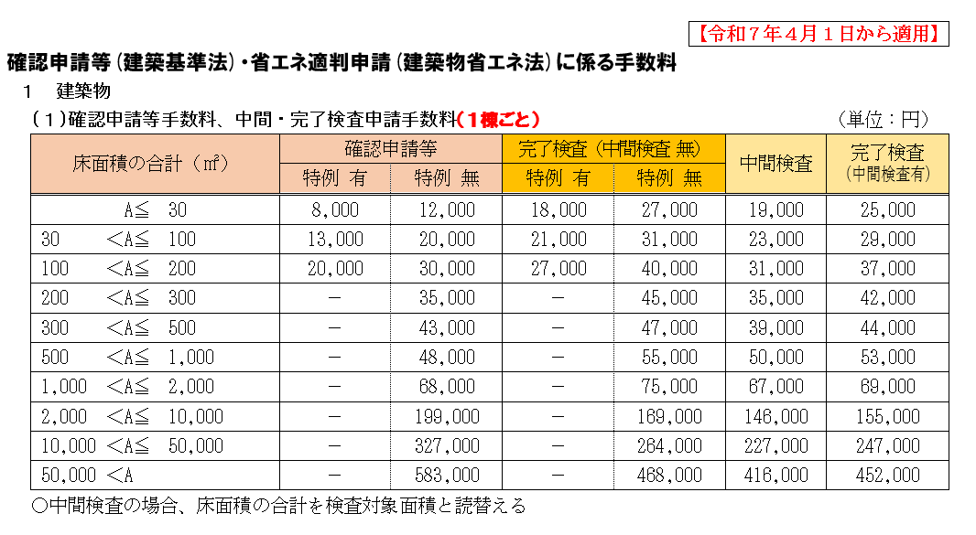
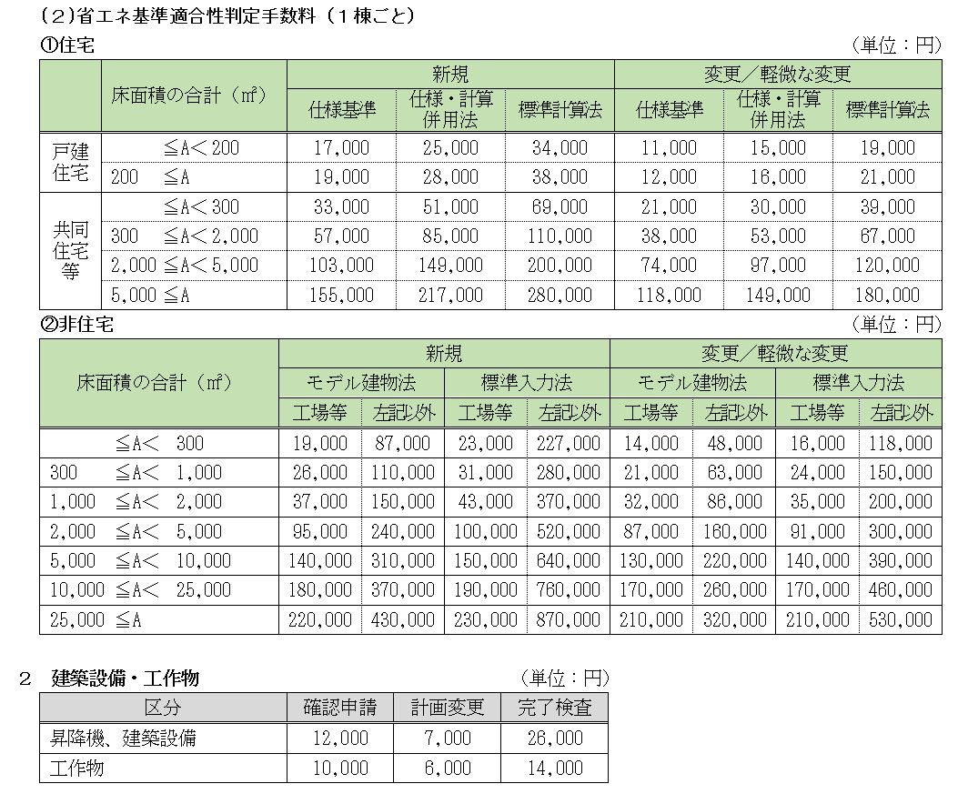

福井県建築住宅センターへ申請する場合はHPを確認してください。

住宅の場合の添付
【別添】 戸建て住宅の場合の必要書類

 | 該当する項目の□欄に✓マークを付けてください。

 | 正本（確認申請書＋添付図書） |  |  | １部
 | 副本（確認申請書＋添付図書） |  |  | １部
 | 委任状 |  |  | １部
 | 建築計画概要書 |  |  | １部
 | 建築工事届 |  |  | １部
 | 消防用図面 |  |  | １部
 | 確認申請受付時チェックリスト および 提出先のチェックリスト※ |  |  | 各１部
※福井県に提出する場合 ： 照会事項チェックリスト 福井市に提出する場合 ： 建築計画協議書 福井県建築住宅センターに提出する場合 ： 建築物の敷地および周辺の状況に関する調査報告書

◎添付図書（新3号の場合は★のみ必要、ただし、審査の内容により他の図面を求める場合があります）
 | 仕様表 | 左記の仕様表を作成しない場合
 | 付近見取図★ | もしくは構造計算による場合
 | 配置図★ |  | 基礎伏図
 | 各階平面図★ |  | 各階床伏図
 | 立面図(2面以上) |  | 小屋伏図
 | 断面図(2面以上) |  | 軸組図（2面以上）
 | 地盤面算定表
 | 構造詳細図 | 仕様基準による省エネ基準適合確認
左記の意匠図に
必要事項が
書かれていれば
省略可能
 | 使用構造材料一覧表 |  | 仕様表
 | 基礎・地盤説明書 |  | 各階平面図
 | 壁量判定 |  | 立面図(2面以上)
 | 四分割法判定 |  | 断面図(2面以上)
 | 換気・採光計算書 |  | 根拠資料（カタログ等）
 | 柱頭柱脚金物算定
 | 給排水衛生・電気設備図

計画によっては添付が必要なもの
 | 既存不適格調書
 | 許可書、認定書
 | 浄化槽設置計画書

なお、規則で掲げる必要書類に明示すべき事項を他の図書に明示した場合、
その図書は省略可能です。（規則１条の３第６項）

福井市
建 築 計 画 協 議 書 |  |  |  |  |  |  |  |  |  |  |  |  |  |  | Ver.R5.5.19 福井市建築指導課
建築主 |  |  | 氏 名 |  |  | #REF!
 |  |  | 住 所 |  |  | Tel ( ) -
敷地の位 置 |  |  | 地名地番 |  |  | #REF!
 |  |  | 用途地域 |  |  |  |  |  |  | その他の区域地域・地区・街区 |  |  |  | 市 街 化 区 域・市街化調整区 域嶺北北部都市計画区域・都市計画区域外
 |  |  | 防火地域 |  |  | 防火・準防火・無指定
主 | 要 用 途 |  |  |  |  |  |  |  |  | 工 事 |  | 種 | 別 | 新築・増築（水廻り 有・無）・その他
申 請建築物 |  |  | 用 途 |  |  |  |  |  |  | 階数 |  | 地上 | 階・地下 階 |  |  | 便所 |  | 公共下水・浄化槽・集中浄化槽農業集落排水・汲取り
 |  |  | 構 造 |  |  | 木造・SRC・RC・鉄骨・CB・その他（ |  |  |  |  |  |  | ）一部 造
敷 | 地 面 積 |  |  |  |  | . ㎡ |  |  |  | 除 却 |  | 建 | 物 | 造 階・延べ面積 . ㎡
 |  |  |  |  |  | 申 請 部 分 |  |  |  | 申 請 |  | 以 | 外 の 部 分 |  |  | 合 計
建 | 築 面 積 |  |  |  |  | . ㎡ |  |  |  | . ㎡ |  |  |  |  |  | . ㎡
延 | べ 面 積 |  |  |  |  | . ㎡ |  |  |  | . ㎡ |  |  |  |  |  | . ㎡
（ 車庫等の面 積） |  |  |  |  |  | . ㎡ |  |  |  | . ㎡ |  |  |  |  |  | . ㎡
工 | 事 着 手 予 定 日 |  |  |  |  | 年 月 日 |  |  |  | 工 事 |  | 完 | 了 予 定 日 |  |  | 年 月 日
設計者 |  | 事務所・ 氏名
 |  | 所 在 地 |  |  |  | Tel ( ) -
（注意）① 付近見取図、配置図（主要出入口に△印、浄化槽の設置場所を明記）を添付してください。 ② 以下の欄は記入しないでください。
◎ 建 築 確 認 対 象 法 令 等 の 確 認
開発許可 等 |  | 済 |  | 許可番号 No. . .検査済証（未・済・37 条）完了公告（未・済） |  |  |  | ‣都計法 53 条 ‣都計法 58 条の 2 ‣土地区画 76 条 ‣その他 |  |  |  |  | 課名 |  | 都市計画課 |  | 都市整備課 |  |  | 農業委員会 事務局
 |  |  |  |  |  |  |  |  |  |  |  |  | 係員
 |  | 不要 |  | ‣法 29 条 号該当 ‣同規模の増改築 |  |  | 係員
 |  |  |  |  |  |  |  |  |  |  |  |  | 月日 |  | / |  | / |  |  | /
 |  | 証明書 ・ 念書 （済 ・ 後日） |  |  |  |  |  | 許 可 | 済・申請中 |  |  |  | ※ 確認の審査期間がありますので、 速やかに回付してください。
◎ 関 係 課 事 務 連 絡 欄
課名 |  |  | 監理課 |  | 河川課 |  | 市民課 | 障がい 福祉課 |  |  | 環境 関係課 |  |  | 下水道関係課 |  |  |  |  | 文化財 保護課 |  | 建築 指 回 導 付課 へ
係員 |  |  |  |  |  |  |  |  |  |  |  |  |  | 公共 |  | 集落排水
月日 |  |  | / |  | / |  | / | / |  |  | / |  |  | / |  | / |  |  | /
備考欄 （関係課で建築主等に指導した事項等） 1. 2. 3. |  |  |  |  |  |  |  |  | ※（事務連絡上の注意） この協議書は、建築行為が予定されていることを関係課へ事前に連絡するもので、建築基準法に抵触することを検討するものではありません。 支障のある場合は、担当課より直接建築主、または設計者に連絡し処理してください。また、プライバシー保護のため、部外秘として取扱ってください。 |  |  |  |  |  |  | 受付日
